상품제안서
쿨매트 아이스 방석 | 상품코드: F27264

 |  |  |  |  |  |  | 02-412-0044 | www.easy1.co.kr
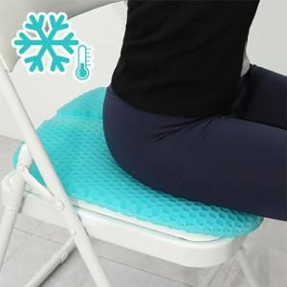

【상세/제작정보】 | 스티커 제작및 부착 비용 별도 문의.

【인쇄/포장옵션】 | 스티커 / 포장불가능

【공급단가】 | 수량 | 20~ | 60~ | 100~ | 300~ | 500~
*VAT별도 | 단가 | 13,800원 | 13,570원 | 13,220원 | 12,990원 | 12,650원

【상품 URL】 | http://www.easy1.co.kr/src/goods_detail.php?gdno=27264

